Sheet1
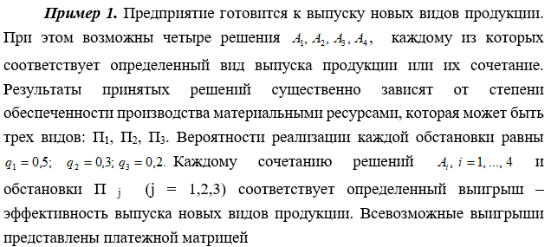

 | П1 | П2 | П3 | q1 | q2 | q3
A1 | 0.25 | 0.35 | 0.4 | 0.5 | 0.3 | 0.2
A2 | 0.7 | 0.2 | 0.3
A3 | 0.35 | 0.85 | 0.2
А4 | 0.8 | 0.1 | 0.35

αi1 | 0.125 | 0.105 | 0.08 | α1 | 0.31
αi2 | 0.35 | 0.06 | 0.06 | α2 | 0.47
αi3 | 0.175 | 0.255 | 0.04 | α3 | 0.47
αi4 | 0.4 | 0.03 | 0.07 | α4 | 0.5
среднее значение (математическое ожидание) выигрыша, которое игрок (ЛПР) стремится максимизировать |  |  |  | αmax | 0.5

 |  |  |  | максимальное среднему значению выигрыша (так называемый критерий оптимизации ожидаемого значения)

